Taul1
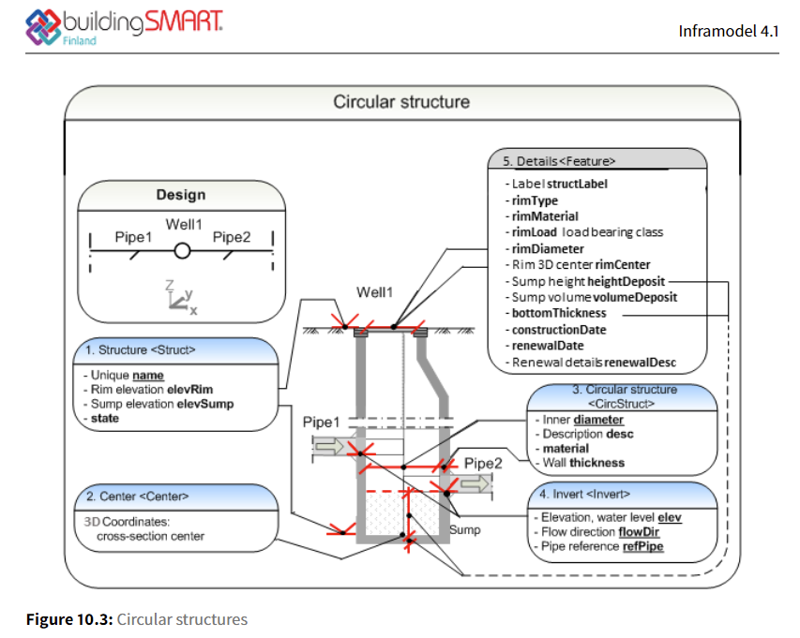
T1 | T3 | T4 | IM:rimCenterX | IM:rimCenterY | IM:StructElevRim | X | Y | IM:StructElevSump | IM:pipeNetType | IM:state | IM:CircStructMaterial | IM:CircStructDiameter | IM:CircStructThickness | IM:bottomThickness | IM:heightDeposit | IM:volumeDeposit | IM:rimType | IM:rimMaterial | IM:rimLoad | IM:rimDiameter

